采光
UDI | DA | UDIave
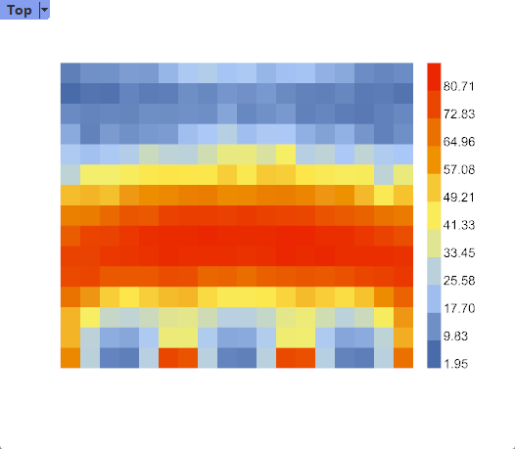 | 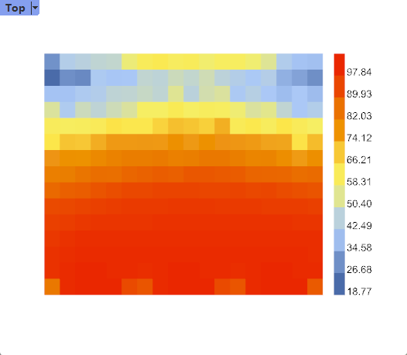 | 40.496

热舒适
操作温度（operative temperature） | 舒适时间占比 | 过热时间占比 | 过冷时间占比 | 平均舒适温度时间占比
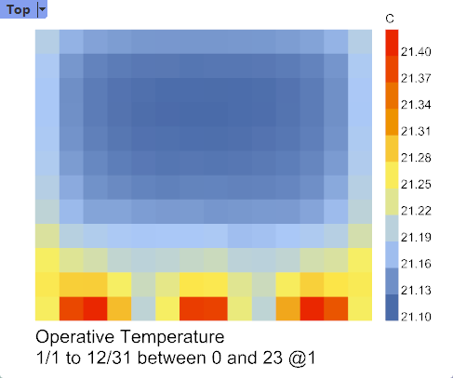 | 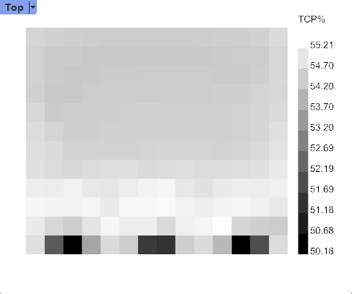 | 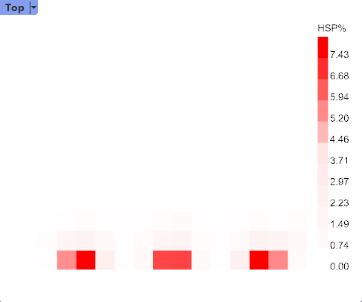 | 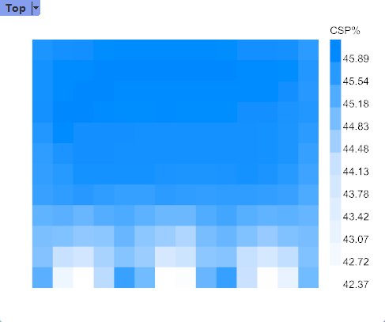 | 54.32%

